理事
■ 理事の要件チェックシート

 |  | ＜入力方法＞
 |  | ・ |  | のセルにのみ入力（選択）します。（その他のセルには入力制限をかけています。）まずは、現行の理事について入力します。
 |  | ・ |  | のセルに、確認結果が表示されます。確認結果を受け、新たな理事候補等についても入力し、確認結果が全て【問題なし】となることを確認してください。

 |  | 理事の人数 | 0
 |  |  | ※５名以上である必要があります

 |  | 役職 | 氏名 | 任期 |  | 【確認結果】 任期に関して | 要件
 |  |  |  |  |  |  | 【１】 | 【２】 | 【３】 | 【４】 | 【５】 | 【６】
 |  |  |  | 始期 | 終期 |  | 園長か否か | 外部理事か否か | 自分以外で特別利害関係の ある理事の人数 ※２人以上との利害関係を有する者は資格を有しません。 | 評議員で特別利害関係の ある理事の人数 ※２人以上との利害関係を有する者は資格を有しません。 | 監事との特別利害 関係の有無 | 評議員との 兼職有無
 | (例 ) | 理事 | 長崎 花子 | 2022-09-30 | 2026-10-01 | 任期の短縮を検討（寄附行為に付則追加）
 | 1
 | 2
 | 3
 | 4
 | 5
 | 6
 | 7
 | 8
 | 9
 | 10
 | 合計 ⇒ |  |  |  |  |  | 0 | 0 | 0 | 0 | 0 | 0

 |  | 項目【構成要件】 |  |  |  | 確認結果
 |  | 園長が含まれているか |  |  |  | 【問題あり】園長が含れていないため、要件を満たしていません。園長は必ず選任する必要があります。
 |  | 外部理事が含まれているか |  |  |  | 【問題あり】外部理事が含れていないため、構成要件を満たしていません。（外部理事は必ず１名以上選任する必要があります）
 |  | 自分以外の理事との特別利害関係を有する人数の割合 が1/3を超えていないか |  |  |  | #DIV/0!
 |  | 監事との特別利害関係があるものがいないか |  |  |  | 【問題なし】
 |  | 評議員との兼職しているもののがいないか |  |  |  | 【問題なし】
 |  |  |  |  |  | ★注意★上記の記入欄（黄色網掛け部分）を全て記入した上で、確認結果が全て【問題なし】となっている必要があります。

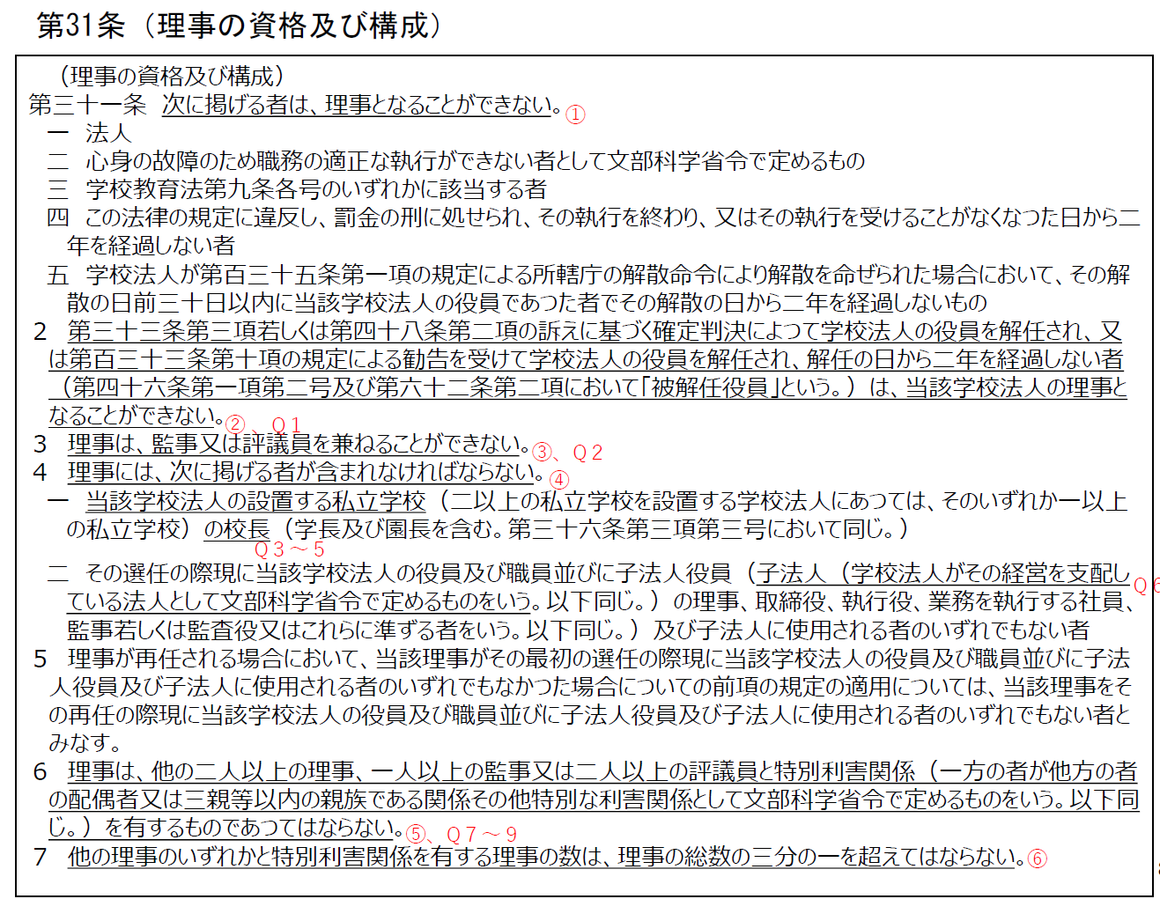

評議員
■ 評議員の要件チェックシート

 |  | ＜入力方法＞
 |  | ・ |  | のセルにのみ入力（選択）します。（その他のセルには入力制限をかけています。）まずは、現行の理評議員について入力します。
 |  | ・ |  | のセルに、確認結果が表示されます。確認結果を受け、新たな評議員候補等についても入力し、確認結果が全て【問題なし】となることを確認してください。

 | 評議員の人数 |  | 0
 |  |  | ※理事の人数を超えている必要があります。（最低名人以上）

 |  | 役職 | 氏名 | 任期 |  | 【確認結果】 任期に関して | 要件
 |  |  |  |  |  |  | 【１】 | 【２】 | 【３】 | 【４】 | 【５】 | 【６】
 |  |  |  | 始期 | 終期 |  | 職員か否か | 25歳以上の卒業生に 該当するか否か | 自分以外で特別利害関係の ある評議員の人数 ※２人以上との利害関係を有する者は資格を有しません。 | 理事・監事又は他の評議員との特別利害関係の有無 （【３】が1以上の場合は、必ず●） | 理事、監事との 兼職有無 | 理事又は理事会の 選任によるか否か
 | (例 ) | 評議員 | 長崎 花子 | 2022-09-30 | 2026-10-01 | 任期の短縮を検討（寄附行為に付則追加） | × | ● | 1 | ● | × | ×
 | 1 | 評議員
 | 2 | 評議員
 | 3 | 評議員
 | 4 | 評議員
 | 5 | 評議員
 | 6 | 評議員
 | 7 | 評議員
 | 8 | 評議員
 | 9 | 評議員
 | 10 | 評議員
 | 11 | 評議員
 | 12 | 評議員
 | 13 | 評議員
 | 14 | 評議員
 | 15 | 評議員
 | 16 | 評議員
 | 17 | 評議員
 | 18 | 評議員
 | 19 | 評議員
 | 20 | 評議員
 | 合計 ⇒ |  |  |  |  |  | 0 | 0 | 0 | 0 | 0 | 0

 |  | 項目【構成要件】 |  |  |  | 確認結果
 |  | 職員が含まれているか |  |  |  | 【問題あり】職員が含れていないため、要件を満たしていません。職員は必ず選任する必要があります。
 |  | 職員の数が、評議員総数の1/3を超えていないか |  |  |  | #DIV/0!
 |  | 25歳以上の卒業生が含まれているか |  |  |  | 【問題あり】25歳以上の卒業生が含れていないため、要件を満たしていません。必ず選任する必要があります。
 |  | 理事・監事又は他の評議員との特別利害関係を 有するものの割合が評議員総数の1/6を超えていないか |  |  |  | #DIV/0!
 |  | 理事・監事と兼職しているものがいないか |  |  |  | 【問題なし】
 |  | 理事又は理事会の選任によるものが、評議員総数の 1/2を超えていないか |  |  |  | #DIV/0!
 |  |  |  |  |  | ★注意★上記の記入欄（黄色網掛け部分）を全て記入した上で、確認結果が全て【問題なし】となっている必要があります。

